Abb. B1-4web
Zurück zum Inhalt
Abb. B1­4web: Typisierung der Kreise und kreisfreien Städte in Deutschland
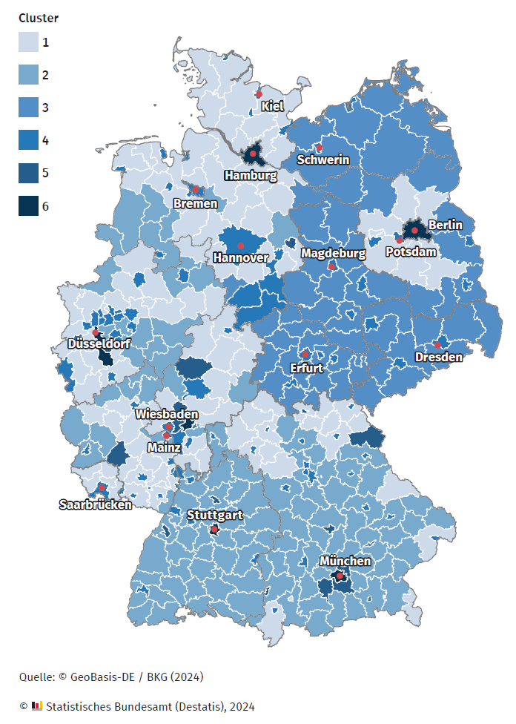

Quelle: Konrath, K. & Bach, M. (2024). Kreistypisierung für ein kommunales Bildungsmanagement – Aktualisierte Ergebnisse 2023. Stuttgart, Wiesbaden. https://www.transferinitiative.de/media/content/DLR_Kreistypisierung_Aktualisierung2024.pdf

